PHM5
ZHEJINAG BOSUER MOTION APPARATUS CO.,LTD.
SPARE PART CATALOGUE -MODEL: Z4 PHM5
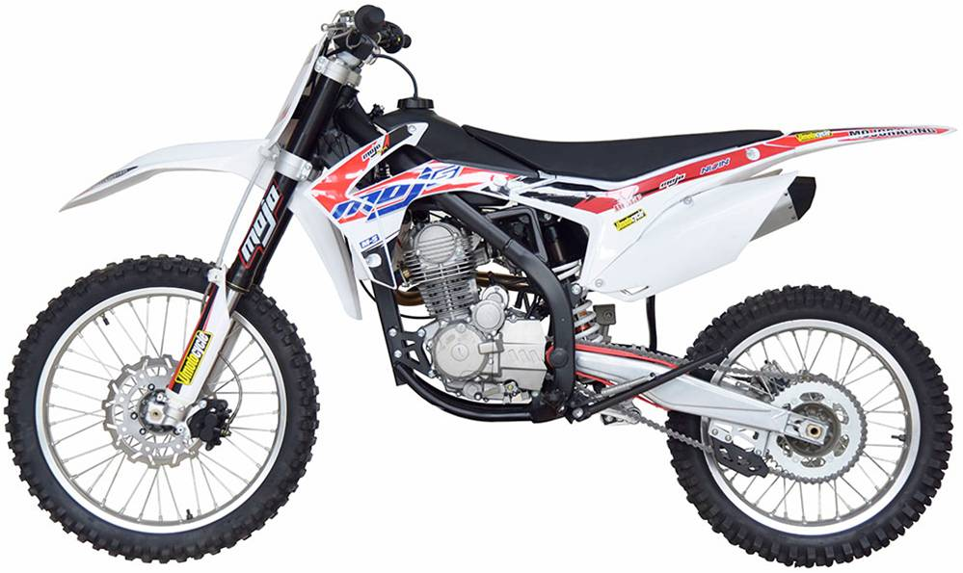

IMPORTANT REMARKS:
1.Formulas have been set in this sheet.Please do not change any content or format,otherwise it will take long time for us to confirm.
2."QTY" means the qty of spare parts included in the respective kit."ORDER QTY" means the qty of spare parts you want to order,which needs to be filled in the blank.
3.If you need additional spare parts,please fill in the blanks "SPECIFICATION" ,"ENGLISH NAME",and "ORDER QTY" in the "ADDITIONAL SPARE PARTS REQUIRED"column.
4.(For BSE ref. only)本清单配件状态根据订单号:2017070-2
5.更新日期：2017-5-19

DIAGRAM | Двигатель |  |  |  |  |  |  |  |  |  | Двигатель
 | POS. | ERP CODE | CHINESE NAME | SPECIFICATION | ENGLISH NAME | UNIT | 采购成本(元) | QTY | Наименование | REMARKS
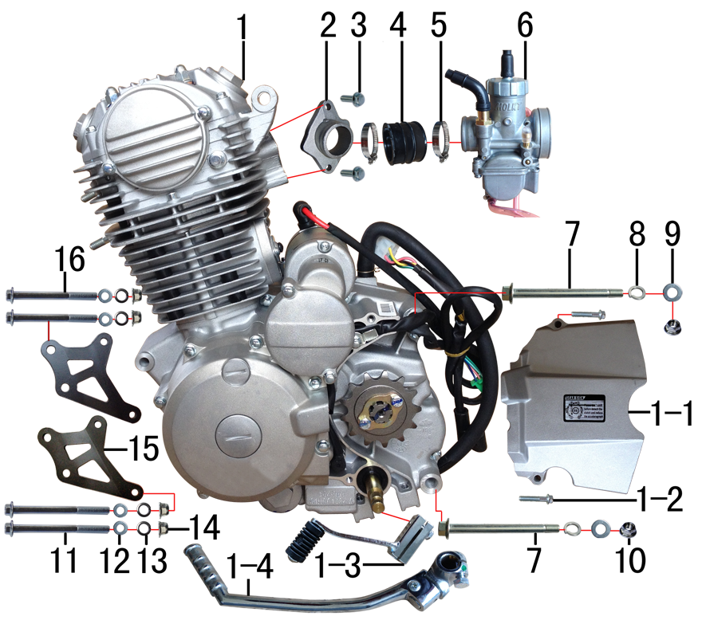 | 1 | ZS166FMM | 普通款CB 250CC发动机 | 银翔 电脚国抛丸链条式 520x13T 边盖修圆 长轴 两侧BSE填红 含石棉 无进 电镀启变(发动机接插件按我司状态) | engine | 台 |  | 1 | Двигатель ZS166FMM (CB 250CC) в сборе
 | 1-1 | 1.137.0301 | 发动机左后边盖 | 银翔 CB250 抛丸 | cover chain | 个 |  | 1 | Крышка ведущей звезды
 | 1-2 |  | 六角法兰面螺栓 | M6*25蓝白锌-发动机配 | bolt | 个 |  | 2 | Болт M6x25
 | 1-3 | 1.001.0230 | 挂档杆 | T9电镀(BT-0E#) | gear shift lever | 根 |  | 1 | Рычаг переключения передач
 | 1-4 | 1.002.0100 | 启动杆 | 宗申88# CB.CG (DX电镀) | kick start lever | 根 |  | 1 | Рычаг кикстартера
 | 2 | 1.004.0300 | 进气管 | BSE-J2(JQ-38) 抛丸(配PE) | intake manifold | 个 |  | 1 | Впускной коллектор (патрубок)
 | 3 | 7.010.0030 | 六角法兰面螺栓 | M6*20蓝白锌 | bolt | 个 |  | 2 | Болт M6x20
 | 4 | 1.016.0271 | 化油器接口 | BSE-J2 | connector of Carburetor | 个 |  | 1 | Манифольда
 | 5 | 1.030.0080 | 不锈钢抱箍 | Φ32-44 | stainless hoop | 个 |  | 2 | Хомут 32-44
 | 6 | 1.016.0320 | 化油器 | 中源PE28-M5 手调怠速(拉线风门)配YX250 主125# 怠40# | carburetor | 个 |  | 1 | Карбюратор PE28-M5
 | 7 | 7.010.0610 | 发动机下吊挂六角法兰面螺栓 | M10*1.25*117蓝白锌(特制)10.9级 J1/J5 | bolt | 个 |  | 2 | Болт М10*1,25*117
 | 8 | 7.220.0030 | 弹簧垫圈 | Φ10 | spring washer | 个 |  | 2 | Шайба Гровера Ф10
 | 9 | 7.210.0130 | 平垫圈 | Φ10*Φ18*1.5镀锌 | flat washer | 个 |  | 2 | Шайба Ф10
 | 10 | 7.140.0030 | 全金属六角法兰面锁紧螺母 | M10*1.25蓝白锌 | nut | 个 |  | 2 | Гайка с шестигранным фланцем М10*1,25
 | 11 | 7.010.0250 | 六角法兰面螺栓 | M8*95蓝白锌 | bolt | 个 |  | 2 | Болт с шестигранным фланцем М8*95
 | 12 | 7.220.0020 | 弹簧垫圈 | Φ8 | spring washer | 个 |  | 4 | Шайба Гровера Ф8
 | 13 | 7.210.0080 | 平垫圈 | Φ8*Φ16镀锌 | flat washer | 个 |  | 4 | Шайба Ф8
 | 14 | 7.140.0020 | 全金属六角法兰面锁紧螺母 | M8蓝白锌 | nut | 个 |  | 4 | Гайка с шестигранным фланцем М8
 | 15 | 3.530.0160 | 吊片 | 新J1发动机前(左右) 黑色 | hanger part | 付 |  | 1 | Кронштейн
 | 16 | 7.010.0235 | 六角法兰面螺栓 | M8*85蓝白锌 | bolt | 个 |  | 2 | Болт с шестигранным фланцем М8*85

DIAGRAM | Фильтр воздушный |  |  |  |  |  |  |  |  |  | Фильтр воздушный
 | POS. | ERP CODE | CHINESE NAME | SPECIFICATION | ENGLISH NAME | 单位 | 采购成本(元) | QTY | UNIT PRICE (EX WORKS ) | REMARKS
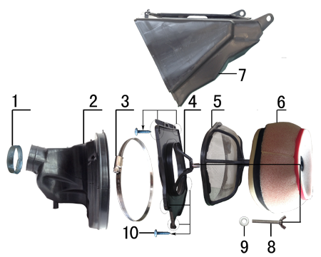 | 1 | 1.030.0040 | 空滤器抱箍 | Φ38-57 | hoop | 个 |  | 1 | Хомут Ф38-57
 | 2 | 1.028.0130 | 空滤器喉管 | BSE风冷250 黑色(右出) | rubber connector | 个 |  | 1 | Патрубок соединительный фильтр-карбюратор
 | 3 | 1.030.0100 | 不锈钢抱箍 | Φ160-180 | stainless hoop | 个 |  | 1 | Хомут Ф160-180
 | 4 | 1.031.0070 | 空滤器前盖 | BSE250 BSE250 我司提供铝螺套 | front cover of air filter | 个 |  | 1 | Передняя крышка фильтра
 | 5 | 1.034.0090 | 空滤器海绵支架 | BSE250 我司提供自制防火星网 | bracket of air filter sponge | 个 |  | 1 | Сетка противопожарная
 | 6 | 1.029.0090 | 空滤器滤芯 | BSE250(海绵) 我司提供密封条 | sponge element | 个 |  | 1 | Губчатый воздушный фильтр
 | 7 | 1.032.0060 | 空滤器后盖 | BSE250 | air filter rear cover | 个 |  | 1 | Задняя крышка воздушного фильтра
 | 8 | 7.130.0010 | 蝶形螺钉 | M6*40 | screw | 个 |  | 1 | Винт М6*40
 | 9 | 7.210.0070 | 平垫圈 | Φ6*Φ18*1.5镀锌 | flat washer | 个 |  | 1 | Шайба Ф6Ф18*1,5
 | 10 | 7.100.0050 | 十字槽盘头自攻螺钉 | 4.2*16 | screw | 个 |  | 6 | Винт 4,2*16

DIAGRAM | Выхлопная система |  |  |  |  |  |  |  |  |  | Выхлопная система
 | POS. | ERP CODE | CHINESE NAME | SPECIFICATION | ENGLISH NAME | 单位 | 采购成本(元) | QTY | UNIT PRICE (EX WORKS ) | REMARKS
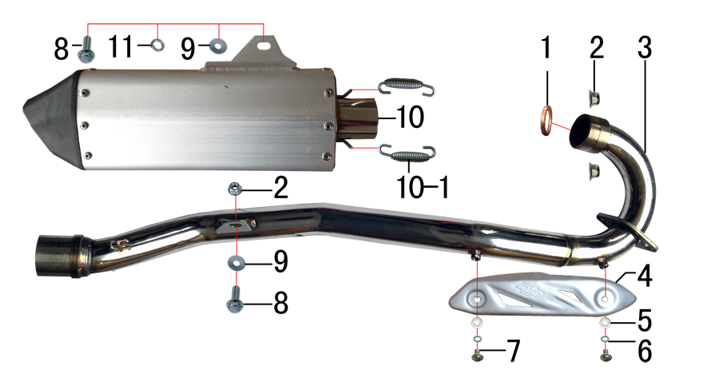 | 1 | 1.087.0020 | 排气管密封圈 | 200CC无石棉 | seal ring | 个 |  | 1 | Уплотнительное кольцо выхлопной трубы
 | 2 | 7.140.0020 | 全金属六角法兰面锁紧螺母 | M8蓝白锌 | nut | 个 |  | 3 | Гайка М8
 | 3 | 1.086.0640 | 排气管 | 新J1不锈钢(配MOJO防烫片)含拉簧 | exhaust pipe | 根 |  | 1 | Выпускной коллектор из нержайвеющей стали
 | 4 | 1.081.0080 | 防烫片 | 自制MOJO抛丸 不锈钢(304) | heat pipe | 个 |  | 1 | Накладка выпускного коллектора
 | 5 | 7.210.0040 | 平垫圈 | Φ6*Φ12镀锌 | flat washer | 个 |  | 2 | Шайба Ф6Ф12
 | 6 | 7.220.0010 | 弹簧垫圈 | Φ6 | spring washer | 个 |  | 2 | Шайба Гровера Ф6
 | 7 | 7.060.0020 | 内六角平圆头螺钉 | M6*10蓝白锌 | screw | 个 |  | 2 | Винт М6*10
 | 8 | 7.010.0140 | 六角法兰面螺栓 | M8*25蓝白锌 | bolt | 个 |  | 2 | Болт М8*25
 | 9 | 7.210.0090 | 平垫圈 | Φ8*Φ22镀锌 | flat washer | 个 |  | 2 | Шайба Ф8*Ф22
 | 10 | 1.085.1040 | 排气筒 | 新J1(我司提供三角胶木头) | muffler | 个 |  | 1 | Глушитель
 | 10-1 | 1.091.0020 | 排气管弹簧 | 新J5不锈钢 |  | 个 |  | 2 | Пружина
 | 11 | 7.220.0020 | 弹簧垫圈 | Φ8 | spring washer | 个 |  | 1 | Шайба Гровера Ф8

DIAGRAM | Траверса |  |  |  |  |  |  |  |  |  | Траверса
 | POS. | ERP CODE | CHINESE NAME | SPECIFICATION | ENGLISH NAME | 单位 | 采购成本(元) | QTY | UNIT PRICE (EX WORKS ) | REMARKS
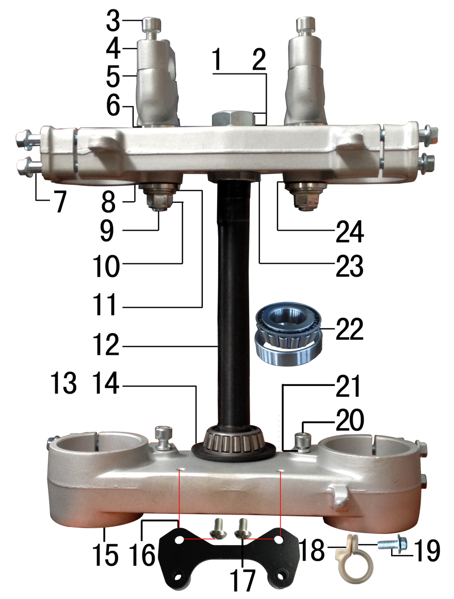 | 1 | 7.210.0270 | 平垫圈 | Φ23*Φ35镀锌 | flat washer | 个 |  | 1 | Шайба Ф23*Ф35
 | 2 | 7.180.0070 | 六角螺母 | M22镀白锌 | nut | 个 |  | 1 | Гайка М22
 | 3 | 7.070.0170 | 内六角圆柱头螺钉 | M8*30蓝白锌 | screw | 个 |  | 4 | Винт М8*30
 | 4 | 4.080.0210 | 上压块 | BSE250(单孔) Φ28.8 亚光本色 | handle bar holder upper | 块 |  | 2 | Скоба крепления руля верхняя
 | 5 | 4.090.0240 | 下压块 | BSE250(单孔) Φ28.8 亚光本色 | handle bar holder down | 块 |  | 2 | Скоба крепления руля нижняя
 | 6 | 7.210.0340 | 台阶垫圈 | Φ26*Φ30*3镀白锌(BSE250压块专用) | step washers down rise | 个 |  | 4 | Шайба Ф26*Ф30*3
 | 7 | 7.010.0172 | 六角法兰面螺栓 | M8*40蓝白锌(联板安装特制) | bolt | 个 |  | 8 | Болт М8*40
 | 8 | 4.060.0240 | 上联板 | BSE250 Φ53*192亚光本色 轴孔φ23款 | upper clamp | 块 |  | 1 | Траверса верхняя Φ53*192
 | 9 | 7.020.0100 | 下压块安装螺栓 | M12*1.25*72蓝白锌(铣平) | bolt | 个 |  | 2 | Болт М12*1,25*72
 | 10 | 7.140.0040 | 全金属六角法兰面锁紧螺母 | M12*1.25蓝白锌 | nut | 个 |  | 2 | Гайка М12*1,25
 | 11 | 7.210.0180 | 平垫圈 | Φ12*Φ24*1.5镀锌 | flat washer | 个 |  | 2 | Шайба Ф12*Ф24*1,5
 | 12 | 4.100.0100 | 方向轴 | BSK(278mm空心) | steering axle | 根 |  | 1 | Шток траверсы (ось)
 | 13 | 7.280.0021 | 防尘盖 | J系列上下胶垫 内孔26 | rubber cover | 个 |  | 2 | Пыльник резиновый
 | 14 | 7.210.0301 | 平垫圈 | Φ25*Φ38*1镀锌 | flat washer | 个 |  | 1 | Шайба Ф25*Ф38*1
 | 15 | 4.070.0210 | 下联板 | BSE250 Φ58.5*192亚光本色 轴孔φ27款 | down clamp | 块 |  | 1 | Траверса нижняя Φ58.5*192
 | 16 | 3.520.0085 | 记分牌支架 | 高配J6下 配CNC方向器 磨砂银 | number plate bracket | 个 |  | 1 | Кронштейн стартового щитка
 | 17 | 7.060.0020 | 内六角平圆头螺钉 | M6*10蓝白锌(大头) | screw | 个 |  | 2 | Винт М6*10
 | 18 | 7.430.0090 | 卡扣 | BSE250前刹车线 本色 | buckle plastic | 个 |  | 1 | Стяжка пластиковая
 | 19 | 7.010.0020 | 六角法兰面螺栓 | M6*16蓝白锌 | bolt | 块 |  | 1 | Болт М6*16
 | 20 | 7.070.0140 | 内六角圆柱头螺钉 | M8*16蓝白锌 | screw | 个 |  | 2 | Винт М8*16
 | 21 | 7.220.0020 | 弹簧垫圈 | Φ8 | spring washer | 个 |  | 2 | Шайба Гровера Ф8
 | 22 | 7.350.0080 | 锥度轴承 | Φ25*Φ52(30205) | bearing | 个 |  | 2 | Подшипник Ф25*52(30205)
 | 23 | 7.270.0010 | 锁紧螺母 | 六槽M25*1*7 蓝白锌 | nut | 个 |  | 1 | Гайка М25*1,7
 | 24 | 3.250.0030 | 橡胶缓冲块 | 锥度BSE250方向器 | rubber cushion down riser | 只 |  | 4 | Пыльник

DIAGRAM | Амортизаторы |  |  |  |  |  |  |  |  |  | Амортизаторы
 | POS. | ERP CODE | CHINESE NAME | SPECIFICATION | ENGLISH NAME | 单位 | 采购成本(元) | QTY | UNIT PRICE (EX WORKS ) | REMARKS
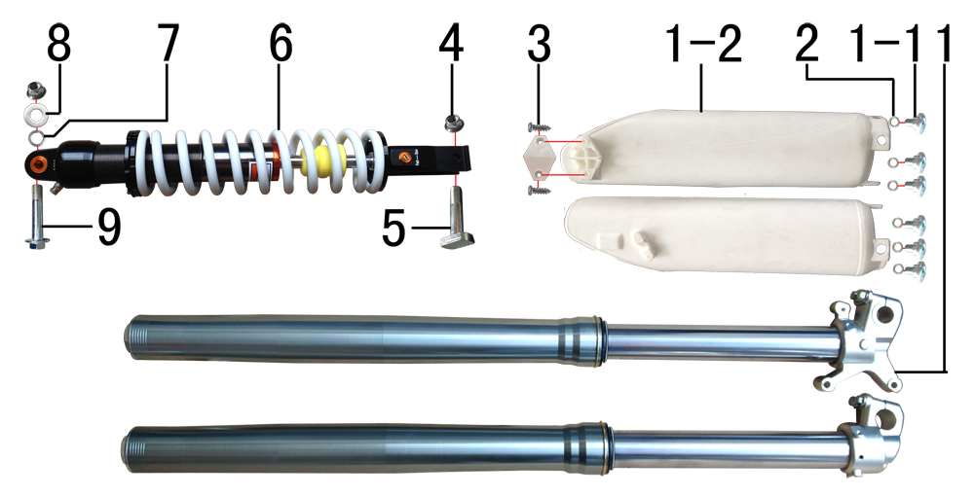 | 1 | 3.270.1305 | 前减震 | 880mm*53*58.5浅灰色不可调(本田下脚)配护板 上下 | front fork | 副 |  | 1 | Вилка передняя 880mm*53*58.5 нерегулируемая (амортизатор)
 | 1-1 | 7.080.0050 | 内六角台阶螺栓 | M6*12蓝白锌(减震厂家配) | bolt | 个 |  | 6 | Болт М6*12
 | 1-2 |  | 前减震保护片 | 减震厂家配 | front fork protection | 副 |  | 1 | Защита вилки
 | 2 | 7.210.0120 | 平垫圈 | Φ10*Φ16*1.5镀锌 | flat washer | 个 |  | 6 | Шайба Ф10*Ф16*1,5
 | 3 | 7.100.0040 | 十字槽盘头自攻螺钉 | 4.2*12(小头) | screw | 个 |  | 2 | Винт 4,2*12
 | 4 | 7.140.0030 | 全金属六角法兰面锁紧螺母 | M10*1.25蓝白锌 | nut | 个 |  | 2 | Гайка М10*1,25
 | 5 | 7.010.0430 | 后减震下安装螺栓 | M10*1.25*43蓝白锌(铣平) J1/J5/189通用 | rear shock down | 个 |  | 1 | Крепежный бол под задний амортизатор М10*1,25*43
 | 6 | 3.280.0795 | 后减震 | 480mm*Φ11白色内置液压可调 下叉开档20 (打刻M5) 上下 | rear shock | 根 |  | 1 | Амортизатор задний 480мм*Φ11 регулируемый
 | 7 | 7.220.0030 | 弹簧垫圈 | Φ10 | spring washer | 个 |  | 1 | Шайба Гровера Ф10
 | 8 | 7.210.0130 | 平垫圈 | Φ10*Φ18*1.5镀锌 | flat washer | 个 |  | 1 | Шайба Ф10*Ф18*1,5
 | 9 | 7.010.0530 | 后减震上六角法兰面螺栓 | M10*1.25*60蓝白锌10.9级 J2 | rear shock up | 个 |  | 1 | Болт М10*1,25*60 с шестигранным фланцем

DIAGRAM | Рама |  |  |  |  |  |  |  |  |  | Рама
 | POS. | ERP CODE | CHINESE NAME | SPECIFICATION | ENGLISH NAME | 单位 | 采购成本(元) | QTY | UNIT PRICE (EX WORKS ) | REMARKS
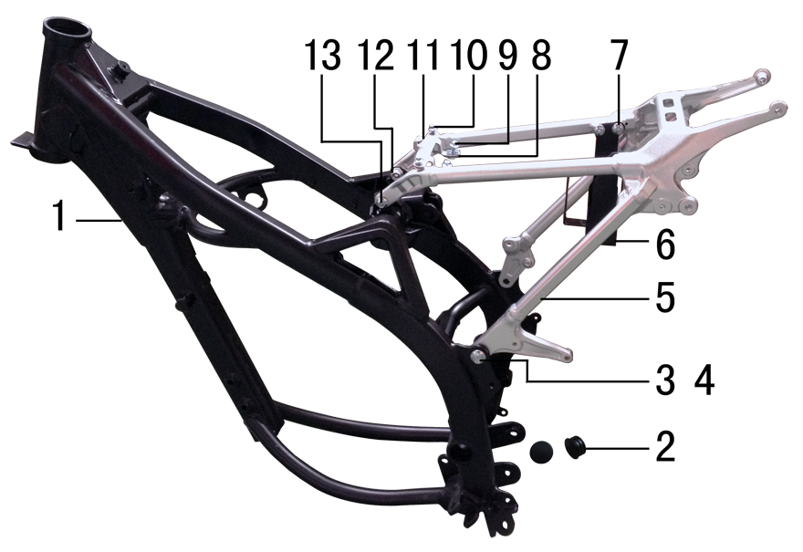 | 1 | 3.500.1400 | 新J1车架 | 新J1 黑色前限3#抬高(配刀型铝平叉，本田后刹孔距49)电门锁片3.5 | frame | 个 |  | 1 | Рама
 | 2 | 3.240.0020 | 平叉头胶塞 | φ32 | rubber | 个 |  | 2 | Заглушка резиновая
 | 3 | 7.010.0391 | 六角法兰面螺栓 | M10*1.25*25蓝白锌10.9级 | bolt | 个 |  | 2 | Болт М10*1,25*25
 | 4 | 7.140.0030 | 全金属六角法兰面锁紧螺母 | M10*1.25蓝白锌 | nut | 个 |  | 2 | Гайка с фланцем M10*1.25
 | 5 | 3.700.0310 | 铝后尾架 | 歼1 喷砂亚光银色 | alloy subframe | 个 |  | 1 | Подрамник задний
 | 6 | 3.630.0160 | 电池盒 | 新J1 黑色 | battery box | 个 |  | 1 | Гнездо аккумулятора
 | 7 | 7.050.0011 | 内六角大扁头螺钉 | M6*12蓝白锌 | screw | 个 |  | 3 | Винт М6*12
 | 8 | 7.190.0010 | 卡片螺母 | M6 | nut | 个 |  | 2 | Гайка М6
 | 9 | 7.010.0020 | 六角法兰面螺栓 | M6*16蓝白锌 | bolt | 个 |  | 2 | Болт M6x16
 | 10 | 7.010.0010 | 六角法兰面螺栓 | M6*12蓝白锌 | bolt | 个 |  | 2 | Болт M6x12
 | 11 | 3.740.0060 | 固定片 | BSE250空滤盒 磨砂银 | fixed | 片 |  | 1 | Кронштейн
 | 12 | 7.010.0140 | 六角法兰面螺栓 | M8*25蓝白锌 | bolt | 个 |  | 2 | Болт М8*25
 | 13 | 7.170.0030 | 六角法兰面防滑螺母 | M8蓝白锌 | nut | 个 |  | 2 | Гайка М8

DIAGRAM | Педали и подножки |  |  |  |  |  |  |  |  |  | Педали и подножки
 | POS. | ERP CODE | CHINESE NAME | SPECIFICATION | ENGLISH NAME | 单位 | 采购成本(元) | QTY | UNIT PRICE (EX WORKS ) | REMARKS
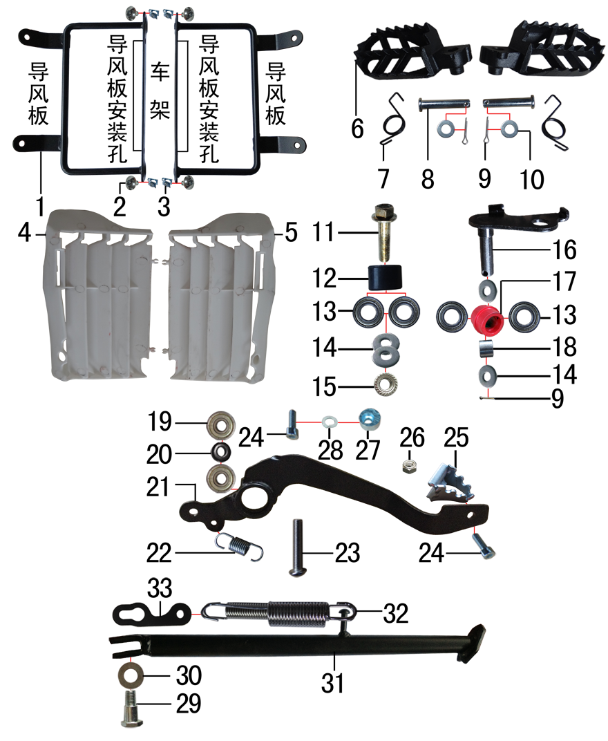 | 1 | 3.710.0040 | 导风支架 | 新J1(左右)配BSE250塑件 黑色 | bracket air deflector | 付 |  | 1 | Рамка крепления дефлектора
 | 2 | 7.050.0011 | 内六角大扁头螺钉 | M6*12蓝白锌 | screw | 个 |  | 4 | Винт М6*12
 | 3 | 7.190.0010 | 卡片螺母 | M6 | nut | 个 |  | 4 | Гайка пружинная M6
 | 4 | 6.260.0040 | 导风板 | BSE250 白色(左) | air deflector | 个 |  | 1 | Защита радиатора левая
 | 5 | 6.260.0041 | 导风板 | BSE250 白色(右) | air deflector | 个 |  | 1 | Защита радиатора правая
 | 6 | 3.570.0095 | 脚蹬 | 铸钢黑色(左右) 补充加工10.2孔 | foot rest | 副 |  | 1 | Подножки к-т
 | 7 | 3.590.0030 | 脚蹬扭簧 | 电泳 (不锈钢型 左、右) | foot rest spring | 副 |  | 1 | Пружины подножек
 | 8 | 7.240.0035 | 圆柱销 | Φ10*43蓝白锌 8.8级 | cylindrical pin | 根 |  | 2 | Штифт Ф10*43
 | 9 | 7.230.0030 | 开口销 | Φ2.5*16 | cotter pin | 根 |  | 3 | Шпонка Ф2,5*16
 | 10 | 7.210.0120 | 平垫圈 | Φ10*Φ16*1.5镀锌 | flat washer | 个 |  | 2 | Шайба Ф10*Ф16*1,5
 | 11 | 7.010.0420 | 六角法兰面螺栓 | M10*1.25*40蓝白锌 | bolt | 个 |  | 1 | Болт М10*1,25*40
 | 12 | 2.060.0010 | 涨紧轮 | BSE MOTO 黑色 | tensioner roller | 个 |  | 1 | Натяжной ролик цепи
 | 13 | 7.390.0200 | 全封闭轴承 | 6900 | bearing | 个 |  | 4 | Подшипник 6900 подножки
 | 14 | 7.210.0130 | 平垫圈 | Φ10*Φ18*1.5镀锌 | flat washer | 个 |  | 4 | Шайба Ф10*Ф18*1,5
 | 15 | 7.170.0040 | 六角法兰面防滑螺母 | M10*1.25蓝白锌 | nut | 个 |  | 1 | Гайка М10*1,25
 | 16 | 2.070.0060 | 涨紧轮固定焊接组件 | 涨紧轮(J5) 黑色 | tensioner bracket | 个 |  | 1 | Ось натяжителя
 | 17 | 2.060.0015 | 涨紧轮 | BSE MOTO 红色橡胶中凸 | tensioner roller | 个 |  | 1 | Ролик цепи
 | 18 | 3.340.0330 | 摇臂平叉连接内衬套 | Ф18*Ф12.5*13.5mm | spacer | 个 |  | 1 | Втулка прогрессии Ф18*Ф12.5*13.5
 | 19 | 7.390.0010 | 全封闭轴承 | 608 | bearing | 个 |  | 2 | Подшипник 608
 | 20 | 7.210.0110 | 平垫圈 | Φ9*Φ17*2.5毛坯(金工制作) | flat washer | 个 |  | 1 | Шайба Ф9*Ф17*2,5
 | 21 | 4.260.0240 | 脚刹杆 | 新J1上弯式(不带头)黑色 | fairings support | 根 |  | 1 | Рычаг ножного тормоза
 | 22 | 4.270.0100 | 脚刹杆弹簧 | J2 | foot brake spring brake pedal | 根 |  | 1 | Пружина рычага ножного тормоза
 | 23 | 7.120.0211 | 不锈钢半圆内六角 | M8*30 | screw | 个 |  | 1 | Винт М8*30
 | 24 | 7.070.0060 | 内六角圆柱头螺钉 | M6*16蓝白锌 | screw | 个 |  | 2 | Винт М6*16
 | 25 | 4.280.0030 | 脚刹杆头 | 铁 BSK(J1/J5) 银色 | brake lever tip | 个 |  | 1 | Площадка нажимная педали тормоза
 | 26 | 7.150.0010 | 全金属六角锁紧螺母 | M6蓝白锌 | nut | 个 |  | 1 | Гайка М6
 | 27 | 7.440.0010 | 后刹限位偏心轮 | Ф18*Ф6.5*8电镀 J1/J2/J5通用 | rear brake limit eccenter | 个 |  | 1 | Эксцентрик заднего ножного тормоза
 | 28 | 7.220.0020 | 弹簧垫圈 | Φ8 | spring washer | 个 |  | 1 | Шайба Гровера Ф8
 | 29 | 7.030.0010 | 外六角台阶螺栓 | M10*25镀铬 | hexagon step bolt | 个 |  | 1 | Ось боковой подножки М10*25
 | 30 | 7.210.0180 | 平垫圈 | Φ12*Φ24*1.5镀锌 | flat washer | 个 |  | 1 | Шайба Ф12*Ф24*1,5
 | 31 | 3.610.0206 | 边支撑 | 340mm变径黑色窄头(新J1专用18/21) | side stand | 个 |  | 1 | Подножка боковая 340 мм
 | 32 | 3.620.0020 | 边支撑弹簧 | 129mm J1 双 | side stand spring | 付 |  | 1 | Пружина боковой подножки
 | 33 | 3.620.0030 | 边支撑弹簧挂板 | J1/J5 黑色 | side stand spring hook | 个 |  | 1 | Кронштейн пружины подножки

DIAGRAM | Маятник задний |  |  |  |  |  |  |  |  |  | Маятник задний
 | POS. | ERP CODE | CHINESE NAME | SPECIFICATION | ENGLISH NAME | 单位 | 采购成本(元) | QTY | UNIT PRICE (EX WORKS ) | REMARKS
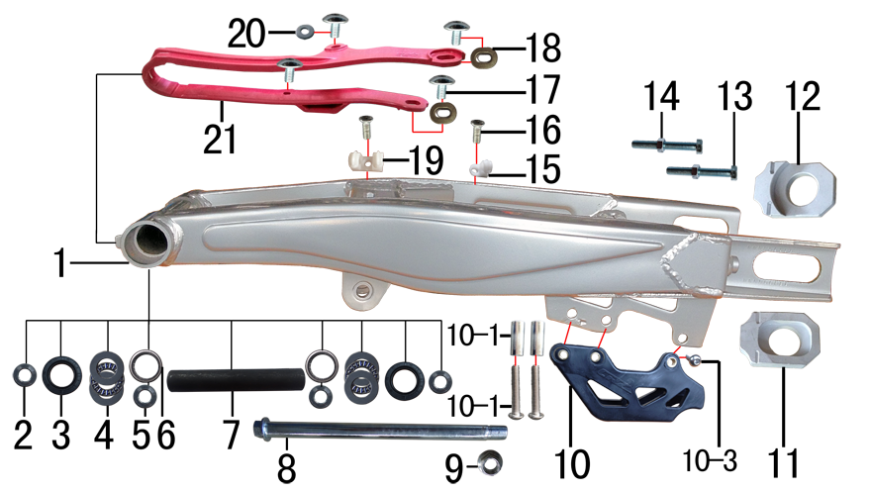 | 1 | 3.510.0520 | 刀型铁一字平叉 | 18寸Φ25孔 银色(J1) 改款新状态(小刀型) | swingarm | 个 |  | 1 | Маятник
 | 2 | 3.340.0110 | 铁平叉外衬套 | Ф25*Ф17*10.5mm J1 | spacer | 个 |  | 2 | Втулка Ф25*Ф17*10,5
 | 3 | 7.330.0050 | 油封 | Φ25*33*5 | seal | 只 |  | 2 | Сальник Φ25x33x5
 | 4 | 7.370.0010 | 平面推力轴承 | Φ17*Φ30*4 | bearing | 个 |  | 2 | Подшипник игольчатый упорный Φ17*Φ30*4
 | 5 | 3.340.0100 | 铁平叉轴承衬套 | Φ25*Φ17*20mm J1 | spacer | 个 |  | 2 | Втулка Ф25*Ф17*20
 | 6 | 7.360.0120 | 滚针轴承 | NK2520 | needle bearing | 个 |  | 2 | Подшипник NK2520 прогрессии игольчатый
 | 7 | 3.340.0180 | 中轴平叉内衬套 | Φ25*Φ17*146mm J1 | spacer | 个 |  | 1 | Втулка Ф25*Ф17Ф*146
 | 8 | 3.320.0030 | 平叉轴 | Φ17*261*M16*1.5(J1/J5) | swingarm axle | 根 |  | 1 | Ось заднего маятника Ф17*261*М16М1,5
 | 9 | 7.140.0060 | 全金属六角法兰面锁紧螺母 | M16蓝白锌 | nut | 个 |  | 1 | Гайка М16
 | 10 | 2.100.0070 | 调链器 | CRZ黑色 | chain guide | 个 |  | 1 | Ловушка цепи
 | 10-1 | 2.080.0010 | 调链器隔套 | Φ8.2*Φ12*29 | spacer | 个 |  | 2 | Втулка Ф8,8*Ф12*29
 | 10-2 | 2.090.0010 | 调链器安装螺丝 | M8*45 | screw | 个 |  | 2 | Винт М8*45
 | 10-3 | 2.090.0030 | 调链器安装螺丝 | M8*16 | screw | 个 |  | 1 | Винт М8*16
 | 11 | 3.690.0110 | 铝千斤片 | BSE250亚银(左沉) | chain adjuster | 只 |  | 1 | Корпус натяжителя цепи левая часть
 | 12 | 3.690.0111 | 铝千斤片 | BSE250亚银(右) | chain adjuster | 只 |  | 1 | Корпус натяжителя цепи правая часть
 | 13 | 7.020.0081 | 六角头螺栓 | M8*60蓝白锌 10.9级 | bolt | 个 |  | 2 | Болт М8*60
 | 14 | 7.180.0040 | 六角螺母 | M8蓝白锌 | nut | 个 |  | 2 | Гайка М8
 | 15 | 7.430.0010 | 卡扣 | 单孔后刹塑料 | buckle plastic | 个 |  | 1 | Защелка
 | 16 | 7.090.0040 | 十字槽沉头螺钉 | M6*16蓝白锌 | screw | 个 |  | 2 | Винт М6*16
 | 17 | 7.050.0011 | 内六角大扁头螺钉 | M6*12蓝白锌 | screw | 个 |  | 4 | Винт М6*12
 | 18 | 3.350.0070 | MOJO平叉护套垫片 | 椭圆形(电镀) | chain slider gasket | 个 |  | 2 | Прокладка овальная
 | 19 | 7.430.0020 | 卡扣 | 双孔后刹塑料 | buckle plastic | 个 |  | 1 | Защелка
 | 20 | 7.210.0070 | 平垫圈 | Φ6*Φ18*1.5镀锌 | flat washer | 个 |  | 1 | Шайба Ф6*Ф18Ф*1,5
 | 21 | 3.350.0025 | 平叉护套 | MOJO 红色橡胶 | chain slider | 个 |  | 1 | Слайдер цепи

DIAGRAM | Подвеска задняя |  |  |  |  |  |  |  |  |  | Подвеска задняя
 | POS. | ERP CODE | CHINESE NAME | SPECIFICATION | ENGLISH NAME | 单位 | 采购成本(元) | QTY | UNIT PRICE (EX WORKS ) | REMARKS
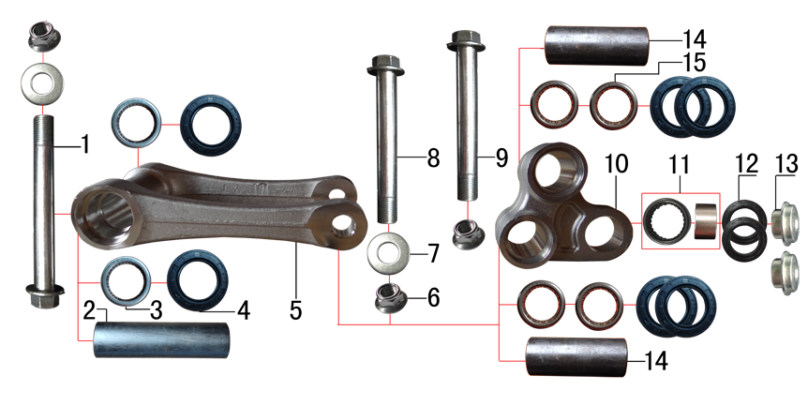 | 1 | 7.010.0781 | 拉杆车架六角法兰面螺栓 | M12*1.25*122蓝白锌(特制)10.9级 J1 | bolt | 个 |  | 1 | Болт М12*1,25*122
 | 2 | 3.340.0340 | 拉杆车架连接衬套 | Φ20*Φ12*81mm | spacer | 个 |  | 1 | Втулка Ф20*Ф12*81
 | 3 | 7.360.0010 | 滚针轴承 | HK2012 | needle bearing | 个 |  | 2 | Подшипник прогрессии HK2012
 | 4 | 7.330.0010 | 油封 | Φ20*32*5 | seal | 只 |  | 6 | Сальник Φ20x32x5
 | 5 | 3.160.0020 | 摇架叉 | KTM(250CC)U形 | tie rod suspension | 个 |  | 1 | Качалка прогрессии П-образная
 | 6 | 7.140.0040 | 全金属六角法兰面锁紧螺母 | M12蓝白锌 | nut | 个 |  | 3 | Гайка/Комплект 2шт
 | 7 | 7.210.0180 | 平垫圈 | Φ12*Φ24*1.5镀锌 | flat washer | 个 |  | 2 | Шайба руля Ф12*Ф24*Ф1,5
 | 8 | 7.010.0720 | 摇臂拉杆安装螺栓 | M12*1.25*95蓝白锌(定制)10.9级 J1/J2/J5/T9/PH10通用 | linkage | 个 |  | 1 | Ось качалки прогрессии M12*1.25*95
 | 9 | 7.010.0690 | 六角法兰面螺栓 | M12*1.25*83蓝白锌(定制)10.9级 J2/T9通用 | bolt | 个 |  | 1 | Ось качалки прогрессии M12*1.25*83
 | 10 | 3.170.0020 | 三角摇臂 | KTM(250CC)YJ-3 | linkage | 个 |  | 1 | Качалка прогрессии двуплечая
 | 11 | 7.360.0160 | 滚针轴承 | HK1913(满针带衬套) | needle bearing | 个 |  | 1 | Подшипник игольчатый HK1913
 | 12 | 7.330.0350 | 专用油封 | 铝三角摇臂(Φ18*Φ26*3) | seal | 只 |  | 2 | Сальники прогрессии
 | 13 | 3.340.0390 | 后减摇臂外衬套 | Φ10*9.5-Φ14*5 蓝白锌(铝摇臂专用) | spacer | 个 |  | 2 | Втулка прогрессии Ф10*9.5-Ф14*5
 | 14 | 3.340.0290 | 摇臂拉杆连接内衬套 | Φ20*Φ12*54mm J1/J5/189通用 | spacer | 个 |  | 2 | Втулка Ф20*Ф12*54
 | 15 | 7.360.0081 | 滚针轴承 | HK2020(FY满针) | needle bearing | 个 |  | 4 | Подшипник прогресcии HK2020

DIAGRAM | Руль |  |  |  |  |  |  |  |  |  | Руль
 | POS. | ERP CODE | CHINESE NAME | SPECIFICATION | ENGLISH NAME | 单位 | 采购成本(元) | QTY | UNIT PRICE (EX WORKS ) | REMARKS
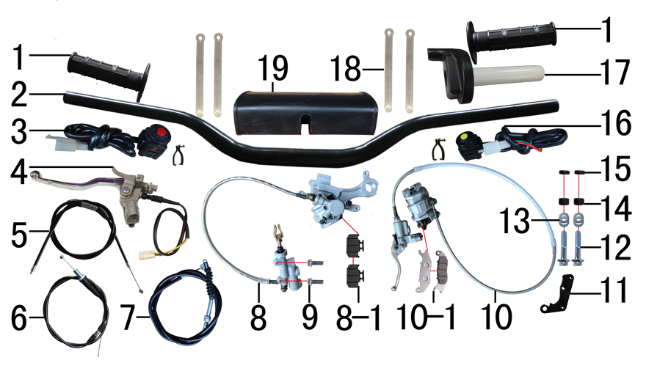 | 1 | 4.030.0030 | 把套 | 黑色(软) | grips | 付 |  | 1 | Грипсы руля черные BSE
 | 2 | 4.010.0090 | 铁变径管车把 | 800-810 黑色 Φ28.5*22.2 | handle bar | 根 |  | 1 | Руль 800-810 Φ28.5*22.2
 | 3 | 5.130.0020 | 开关 | 红色一点式熄火 | switch | 个 |  | 1 | Кнопка выключения двигателя
 | 4 | 4.290.0200 | 离合手柄 | D10抛丸带座手柄氧化白(风门孔φ6) 带防水插线长350mm | clutch lever | 只 |  | 1 | Рычаг сцепления
 | 5 | 4.130.0050 | 风门线可调 | 900+68内装(PE28化油器) | chocke cable adjustable | 根 |  | 1 | Трос обогатителя [900+68]
 | 6 | 4.110.0330 | 油门线 | 950+130双调 | throttle line | 根 |  | 1 | Трос газа [950+130]
 | 7 | 4.120.0200 | 离合线 | 100+17.0 | clutch cable | 根 |  | 1 | Трос сцепления [100+17]
 | 8 | 4.170.0310 | 后碟刹器M5 | 15款250上泵49孔距80顶杆长度 250下泵 600油管长 本色 轴孔25mm (701) | rear brake system | 套 |  | 1 | Тормоз задний в сборе
 | 8-1 | 4.450.0050 | 摩擦片 | 普通250后泵 | brake pads | 副 |  | 1 | Колодки тормозные задние
 | 9 | 7.060.0035 | 内六角平圆头螺钉 | M6*16蓝白锌 10.9级 | screw | 个 |  | 2 | Винт М6*16
 | 10 | 4.160.0153 | 前碟刹器14C | 1200油管长 直的上接头 78孔距 奇林反泵 小沙大油镜 硬管长500mm 沙面灰 配YC125氧化白手柄 | front brake system | 套 |  | 1 | Тормоз передний в сборе
 | 10-1 | 4.450.0040 | 摩擦片 | 普通奇林反泵 | brake pads | 副 |  | 1 | Колодки тормозные передние
 | 10-5 | 4.310.0111 | 刹车手柄 | YC125氧化白 | brake lever | 只 |  | 1 | Рычаг переднего тормоза
 | 11 | 4.350.0040 | 碟刹支架 | T9 黑色 | front brake bracket | 个 |  | 1 | Кронштейн дискового тормоза
 | 12 | 7.010.0170 | 六角法兰面螺栓 | M8*40蓝白锌 | bolt | 个 |  | 2 | Болт M8x40
 | 13 | 7.210.0080 | 平垫圈 | Φ8*Φ16镀锌 | flat washer | 个 |  | 4 | Шайба тормоза Ф8*Ф16
 | 14 | 3.330.0100 | 隔套 | Φ8.5*Φ15*8黑色（前刹用） | spacer | 个 |  | 2 | Втулка тормоза Ф8,5*Ф15*8
 | 15 | 3.330.0090 | 隔套 | Φ8.5*Φ15*5黑色（前刹用） | spacer | 个 |  | 2 | Втулка тормоза Ф8,5*Ф15*5
 | 16 | 5.130.0040 | 开关 | 黄色一点式启动 | switch | 个 |  | 1 | Кнопка включения двигателя
 | 17 | 4.050.0130 | 油门座 | liKEE黑色铝(含把芯) | accelerater | 付 |  | 1 | Ручка газа
 | 18 | 8.010.0080 | 扎带 | MOJO弹性 75mm | tie | 根 |  | 4 | Стяжки 75mm
 | 19 | 6.040.0040 | 胶棉管 | 方型(内宽72mm) | handlebar pad | 个 |  | 1 | Защита руля

DIAGRAM | Колесо переднее |  |  |  |  |  |  |  |  |  | Колесо переднее
 | POS. | ERP CODE | CHINESE NAME | SPECIFICATION | ENGLISH NAME | 单位 | 采购成本(元) | QTY | UNIT PRICE (EX WORKS ) | REMARKS | Колесо заднее
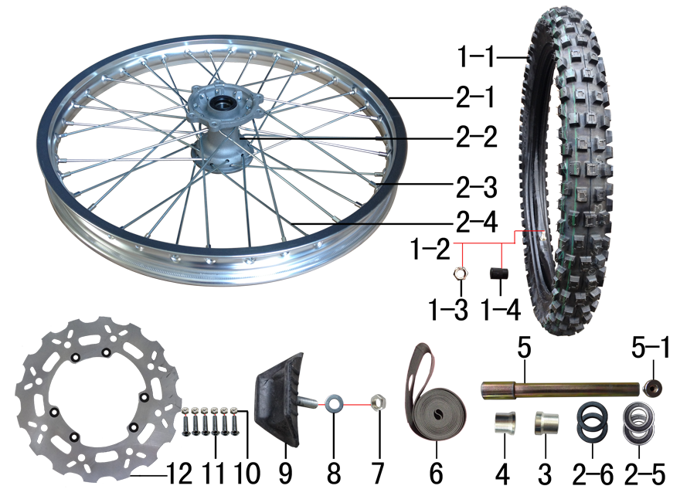 | 1 | 3.090.0880 | MOJO深齿轮胎 | 80/100-21 | tyre | 套 |  | 1 | Комплект резины 80/100-21
 | 1-1 | 3.090.0881 | MOJO深齿内胎 | 80/100-21 | inner tube | 个 |  | 1 | Камера 80/100-21
 | 1-2 | 3.090.0882 | MOJO深齿外胎 | 80/100-21 | tyre | 个 |  | 1 | Покрышка 80/100-21
 | 1-3 | 7.180.0040 | 六角螺母 | M8蓝白锌 | nut | 个 |  | 1 | Гайка М8
 | 1-4 | 3.120.0040 | 气门嘴盖帽 | 黑色 |  | 个 |  | 1 | Колпачок вентиля
 | 2 | 3.070.0500 | 前轮毂总成 | 250-6 铝1.60*21(2个气门嘴孔) 抛丸+(普通)银色孔20mm | front rim | 套 |  | 1 | Диск колёсный передний 1.60x21 в сборе
 | 2-1 | 3.020.0050 | 铝圈 | WM 1.60*21银色(2个气门嘴孔)36H |  | 个 |  | 1 | Обод колеса переднего 21x1,6 36H алюминий
 | 2-2 | 3.010.0150 | 毂芯 | 250-6前抛丸 | hub | 个 |  | 1 | Ступица 238 mm
 | 2-3 | 3.050.0020 | 辐条螺帽 | 8K | spokes nut | 个 |  | 36 | Нипель спицы 8K
 | 2-4 | 3.040.0061 | 辐条 | 前轮21寸 250-6 238mm | spoke | 根 |  | 36 | Спица
 | 2-5 | 7.390.0060 | 全封闭轴承 | 6004 | bearing | 个 |  | 2 | Подшипник 6004
 | 2-6 | 7.330.0102 | 油封 | Φ30xΦ42x7 | seal | 个 |  | 2 | Сальник Φ30xΦ42x7
 | 2-7 | 3.341.0020 | 鼓芯内衬管 | 250-6 前 | spacer | 根 |  | 1 | Втулка
 | 3 | 3.330.0870 | 前轮右隔套 | Ф30*Ф20.2*28-Ф26镀白锌 J2/T9/189通用 | front wheel axle spacer R | 个 |  | 1 | Втулка левая Ф30*Ф20,2*28-Ф26
 | 4 | 3.330.0860 | 前轮左隔套 | Ф30*Ф20.2*24-Ф26蓝白锌 J1/J5前轮左隔套 | front wheel axle spacer L | 个 |  | 1 | Втулка правая Ф30*Ф20.2*24-Ф26
 | 5 | 3.130.0011 | 前轮轴 | Φ20*217-台阶Φ25-44mm 内六角镀彩锌 含螺母 | front wheel axle | 根 |  | 1 | Ось колеса переднего 217*20 mm 25-44mm
 | 5-1 | 3.130.0020 | 前轮轴螺母 | M16*1.5*23 镀彩锌 | 0 | 个 |  | 1 | Винт оси передней M16*1.5*23
 | 6 | 3.030.0080 | 衬带 | 21寸 | belt | 个 |  | 1 | Подкладочная лента 21"
 | 7 | 7.180.0040 | 六角螺母 | M8蓝白锌 | nut | 个 |  | 1 | Гайка М8
 | 8 | 7.210.0080 | 平垫圈 | Φ8*Φ16镀锌 | flat washer | 个 |  | 1 | Шайба Ф8*Ф16
 | 9 | 3.110.0010 | 内胎防滑锁 | 1.60橡胶 | rim lock -slloy | 个 |  | 1 | Стопор покрышки 1,6
 | 10 | 7.150.0010 | 全金属六角锁紧螺母 | M6蓝白锌 | nut | 个 |  | 6 | Гайка М6
 | 11 | 7.060.0040 | 内六角平圆头螺钉 | M6*20蓝白锌 10.9级 | screw | 个 |  | 6 | Винт М6*20
 | 12 | 4.230.0180 | 前碟刹盘 | Φ260*101花平前(配250-6)(PO74B) | front brake disc | 片 |  | 1 | Диск тормозной передний

DIAGRAM | Колесо заднее
 | POS. | ERP CODE | CHINESE NAME | SPECIFICATION | ENGLISH NAME | 单位 | 采购成本(元) | QTY | UNIT PRICE (EX WORKS ) | REMARKS
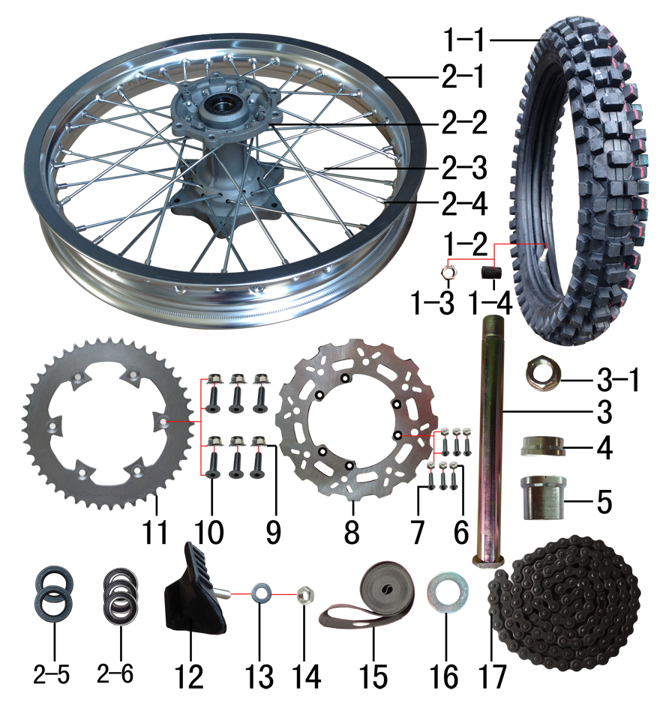 | 1 | 3.090.0894 | MOJO深齿轮胎(宽)343X | 100/90-18 | tyre | 套 |  | 1 | Комплект резины 100/90-18
 | 1-1 | 3.090.0891 | MOJO深齿内胎 | 100/90-18 | inner tube | 个 |  | 1 | Камера 100/90-18
 | 1-2 | 3.090.0893 | MOJO深齿外胎(宽)343X | 100/90-18 | tyre | 个 |  | 1 | Покрышка 100/90-18
 | 1-3 | 7.180.0040 | 六角螺母 | M8蓝白锌 | nut | 个 |  | 1 | Гайка М8
 | 1-4 | 3.120.0040 | 气门嘴盖帽 | 黑色 |  | 个 |  | 1 | Колпачок вентиля
 | 2 | 3.080.0410 | 后轮毂总成 | 250-6 铝2.15*18(2个气门嘴孔) 抛丸+(普通)银色孔25mm | rear wheel | 套 |  | 1 | Диск колёсный задний 2.15x18 алюминий
 | 2-1 | 3.020.0142 | 铝圈 | WM 2.15*18银色(2个气门嘴孔)36H |  | 个 |  | 1 | Обод колёсный 2.15x18 36H
 | 2-2 | 3.010.0160 | 毂芯 | 250-6后抛丸 | hub | 个 |  | 1 | Ступица 250 mm
 | 2-3 | 3.040.0310 | 辐条 | 后轮18寸 250-6 199mm | spoke | 根 |  | 36 | Спица, колесо 18" 199mm
 | 2-4 | 3.050.0020 | 辐条螺帽 | 8K | spokes nut | 个 |  | 36 | Нипель спицы 8K
 | 2-5 | 7.330.0070 | 油封 | Φ30xΦ47x7 | seal | 只 |  | 2 | Сальник Φ30x47x7
 | 2-6 | 7.390.0070 | 全封闭轴承 | 6005 | bearing | 个 |  | 3 | Подшипник 6005
 | 2-7 | 3.341.0021 | 鼓芯内衬管 | 250-6 后 | spacer | 根 |  | 1 | Втулка
 | 3 | 3.130.0030 | 后轮轴 | Φ25*242-扁方Φ40-28mm 镀彩锌 含螺母 | rear wheel axle | 根 |  | 1 | Ось колеса 242
 | 3-1 | 3.130.0050 | 后轮轴螺母 | M24*1.5 镀彩锌 | 0 | 个 |  | 1 | Гайка оси заднего колеса М24*1,5
 | 4 | 3.330.0880 | 后轮右隔套 | Ф36*Ф25.2*14-Ф32蓝白锌 J2/T9/189通用 | rear wheel axle spacer R | 个 |  | 1 | Втулка правая Ф36*Ф25,2*14-Ф32
 | 5 | 3.330.0920 | 后轮左隔套 | Ф36*Ф25.2*31.5-Ф32镀白锌 J1/J5后轮左隔套 | rear wheel axle spacer L | 个 |  | 1 | Втулка левая Ф36*Ф25,2*Ф31,5-Ф32
 | 6 | 7.150.0010 | 全金属六角锁紧螺母 | M6蓝白锌 | nut | 个 |  | 6 | Гайка М6
 | 7 | 7.060.0040 | 内六角平圆头螺钉 | M6*20蓝白锌10.9级 | screw | 个 |  | 6 | Винт М6*20
 | 8 | 4.240.0130 | 后碟刹盘 | Φ240*116花平(配250-6)(P074A) | rear disc | 片 |  | 1 | Диск тормозной 240*116*4мм 6 отв.6,5мм
 | 9 | 7.140.0020 | 全金属六角法兰面锁紧螺母 | M8蓝白锌 | nut | 个 |  | 6 | Гайка М8
 | 10 | 7.040.0050 | 内六角沉头螺钉 | M8*30蓝白锌10.9级 | screw | 个 |  | 6 | Винт М8*30
 | 11 | 2.040.0560 | 链轮 | 520*125*45白锌 | sprocket | 个 |  | 1 | Звезда ведомая 520*125*45 6 отв. d8, D=153
 | 12 | 3.110.0030 | 内胎防滑锁 | 1.85橡胶 | rim lock -slloy | 个 |  | 1 | Стопор покрышки 1,85
 | 13 | 7.210.0080 | 平垫圈 | Φ8*Φ16镀锌 | flat washer | 个 |  | 1 | Шайба Ф8*Ф16
 | 14 | 7.180.0040 | 六角螺母 | M8蓝白锌 | nut | 个 |  | 1 | Гайка М8
 | 15 | 3.030.0060 | 衬带 | 18寸 | belt | 个 |  | 1 | Подкладочная лента 18"
 | 16 | 7.210.0300 | 平垫圈 | Φ25*Φ45*3镀锌 | flat washer | 个 |  | 1 | Шайба Ф25-Ф45*3
 | 17 | 2.010.0750 | ZH链条 | 520*112L黑色 | chain | 根 |  | 1 | Цепь 520*112L

DIAGRAM | Электрика |  |  |  |  |  |  |  |  |  | Электрика
 | POS. | ERP CODE | CHINESE NAME | SPECIFICATION | ENGLISH NAME | 单位 | 采购成本(元) | QTY | UNIT PRICE (EX WORKS ) | REMARKS
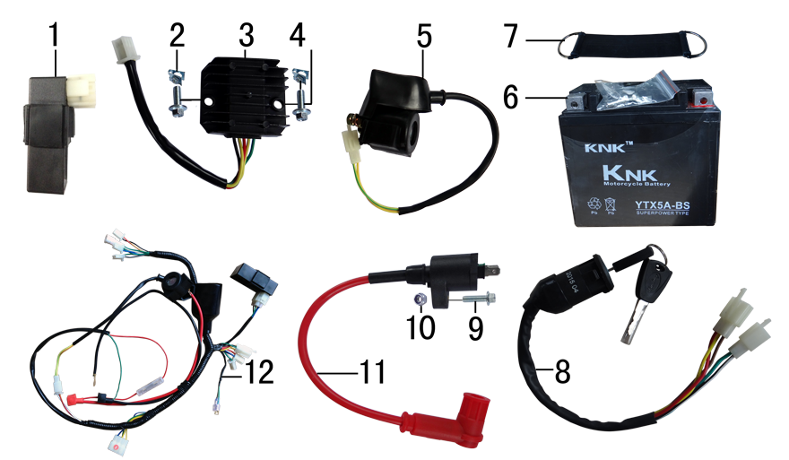 | 1 | 5.090.0135 | 点火器 | LIHua250CC CDI 圆插 | cdi | 个 |  | 1 | Блок управления (CDI)
 | 2 | 7.190.0010 | 卡片螺母 | M6 | nut | 个 |  | 2 | Гайка М6
 | 3 | 5.050.0040 | 整流器 | 五线 | rectifier | 个 |  | 1 | Реле зарядки
 | 4 | 7.010.0010 | 六角法兰面螺栓 | M6*12蓝白锌 | bolt | 个 |  | 2 | Болт М6*12
 | 5 | 5.060.0010 | 继电器 | 12V | relay | 个 |  | 1 | Реле 12В
 | 6 | 5.020.0030 | 电池 | 12V5AH | battery | 只 |  | 1 | Аккумулятор 12V 5Ah
 | 7 | 6.310.0010 | 电池绷带 | 橡胶116# | batterry fasten belt | 根 |  | 1 | Ремень крепления АКБ резиновый
 | 8 | 5.150.0040 | 电门锁 | 3档5线 | key switch | 个 |  | 1 | Замок зажигания
 | 9 | 7.010.0030 | 六角法兰面螺栓 | M6*20蓝白锌 | bolt | 个 |  | 1 | Болт М6*20
 | 10 | 7.160.0030 | 非金属嵌件六角锁紧螺母 | M6蓝白锌 | nut | 个 |  | 1 | Гайка М6
 | 11 | 5.030.0060 | 高压包 | 110CC红色(GY6) | electric coil | 个 |  | 1 | Катушка зажигания
 | 12 | 5.010.0326 | 总线 | 新歼1 普通插件 3档5线（带考拉大灯）前加防水套(技术提供图纸) | wire harness | 套 |  | 1 | Проводка

DIAGRAM | Облицовка |  |  |  |  |  |  |  |  |  | Облицовка
 | POS. | ERP CODE | CHINESE NAME | SPECIFICATION | ENGLISH NAME | 单位 | 采购成本(元) | QTY | UNIT PRICE (EX WORKS ) | REMARKS
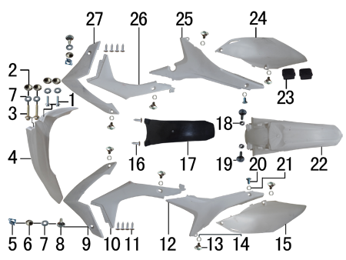 | 1 | 7.010.0020 | 六角法兰面螺栓 | M6*16蓝白锌 | bolt | 个 |  | 2 | Болт М6*16
 | 2 | 3.340.0420 | 台阶衬套 | BSE250 φ19*φ8.5-φ6*5.5mm 铝 | spacer | 个 |  | 4 | Втулка Ф19*Ф8,5-Ф6*5,5
 | 3 | 7.010.0060 | 六角法兰面螺栓 | M6*35蓝白锌 | bolt | 个 |  | 2 | Болт М6*35
 | 4 | 6.130.0170 | 前挡泥板 | BSE250 白色 | front fender | 块 |  | 1 | Крыло переднее
 | 5 | 7.190.0010 | 卡片螺母 | M6 | nut | 个 |  | 2 | Гайка М6
 | 6 | 3.340.0380 | 台阶衬套 | Ф7*5-Ф9.5*2-Ф20mm 电镀 | spacer | 个 |  | 2 | Втулка Ф7*5-Ф9.5*2-Ф20
 | 7 | 7.210.0070 | 平垫圈 | Φ6*Φ18*1.5镀锌 | flat washer | 个 |  | 6 | Шайба Ф6*Ф18*1,5
 | 8 | 7.050.0025 | 内六角大扁头螺钉 | M6*20蓝白锌 | screw | 个 |  | 2 | Винт М6*20
 | 9 | 6.150.0180 | 前左侧板前 | BSE250 白色 |  | 块 |  | 1 | Панель передняя левая
 | 10 | 6.170.0130 | 前左侧板 | BSE250 白色 | front left side | 块 |  | 1 | Панель боковая передняя левая
 | 11 | 7.100.0020 | 十字槽盘头自攻螺钉 | 4.2*8 | screw | 个 |  | 8 | Винт М4,2*8
 | 12 | 6.170.0140 | 左后侧板 | BSE250 白色 | rear side L | 块 |  | 1 | Панель боковая задняя левая
 | 13 | 7.080.0050 | 伞头内六角螺丝 | 台阶M6*9 | screw | 个 |  | 8 | Винт М6*9
 | 14 | 7.210.0120 | 平垫圈 | Φ10*Φ16*1.5镀锌 | flat washer | 个 |  | 8 | Шайба Φ10*Φ16*1.5
 | 15 | 6.190.0140 | 左后侧板下 | BSE250 白色 | rear side down L | 块 |  | 1 | Панель задняя левая
 | 16 | 7.100.0110 | 十字槽盘头自攻螺钉 | 4.8*16 | screw | 个 |  | 2 | Винт М4,8*16
 | 17 | 6.230.0080 | 后挡泥皮 | BSE250 黑色 | rear mud rubber | 块 |  | 1 | Брызговик
 | 18 | 7.170.0020 | 六角法兰面防滑螺母 | M6蓝白锌 | nut | 个 |  | 2 | Гайка М6
 | 19 | 7.050.0030 | 内六角大扁头螺钉 | M6*25蓝白锌 | screw | 个 |  | 2 | Винт М6*25
 | 20 | 7.080.0030 | 内六角台阶螺栓 | M8*25蓝白锌 | bolt | 个 |  | 2 | Болт М8*25
 | 21 | 7.210.0130 | 平垫圈 | Φ10*Φ18*1.5镀锌 | flat washer | 个 |  | 2 | Шайба Ф10*Ф18*1,5
 | 22 | 6.140.0170 | 后挡泥板 | BSE250 白色 | rear fender | 块 |  | 1 | Крыло заднее
 | 23 | 1.088.0060 | 侧板隔热橡胶垫 | BSE250 硅胶黑色 | thermal insulation rubber | 个 |  | 2 | Втулка крепления выхлопной трубы
 | 24 | 6.200.0130 | 右后侧板下 | BSE250 白色 | rear side down R | 块 |  | 1 | Панель задняя правая
 | 25 | 6.180.0130 | 右后侧板 | BSE250 白色 | rear side R | 块 |  | 1 | Панель боковая задняя правая
 | 26 | 6.180.0120 | 前右侧板 | BSE250 白色 | front right side | 块 |  | 1 | Панель боковая передняя правая
 | 27 | 6.160.0170 | 前右侧板前 | BSE250 白色 |  | 块 |  | 1 | Панель передняя правая

DIAGRAM | Бак топливный и седло
 | POS. | ERP CODE | CHINESE NAME | SPECIFICATION | ENGLISH NAME | 单位 | 采购成本(元) | QTY | UNIT PRICE (EX WORKS ) | REMARKS
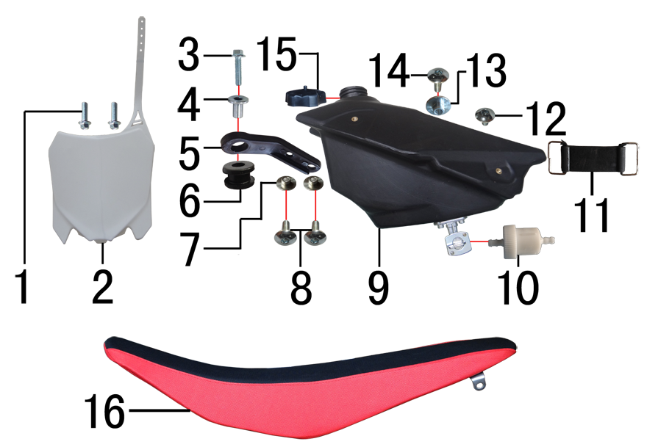 | 1 | 7.010.0020 | 六角法兰面螺栓 | M6*16蓝白锌 | bolt | 个 |  | 2 | Болт М6*16
 | 2 | 6.110.0230 | 记分牌 | BSE250 白色 | number plate | 块 |  | 1 | Щиток стартовый
 | 3 | 7.010.0040 | 六角法兰面螺栓 | M6*25蓝白锌 | bolt | 个 |  | 1 | Болт М6*25
 | 4 | 3.340.0350 | 油箱隔套 | Φ6.5*Φ9-Φ20*15-17mm | spacer | 个 |  | 1 | Втулка Φ6.5*Φ9-Φ20*15-17mm
 | 5 | 1.017.0100 | 油壶固定片 | BSE250 黑色塑料 | fuel tank fixed | 个 |  | 1 | Крепление товливного бака
 | 6 | 3.250.0020 | 油箱缓冲胶垫 | BSE250工字 | rubber buffer | 只 |  | 1 | Демпфер
 | 7 | 3.340.0420 | 台阶衬套 | BSE250 Ф19*Ф8.5-Ф6*5.5mm 铝 | spacer | 个 |  | 2 | Втулка Ф19*Ф8.5-Ф6*5.5mm
 | 8 | 7.050.0011 | 内六角大扁头螺钉 | M6*12蓝白锌 | screw | 个 |  | 2 | Винт М6*12
 | 9 | 6.080.0220 | 油壶 | BSE250(带长油壶开关) 黑色 | fuel tank | 个 |  | 1 | Бак топливный
 | 10 | 1.026.0010 | 油滤器 | 白色塑料(不能拆卸) | oil filter | 个 |  | 1 | Фильтр топливный
 | 11 | 6.310.0030 | 油箱绷带 | 橡胶74# |  | 根 |  | 1 | Ремень крепления резиновый
 | 12 | 7.050.0010 | 内六角大扁头螺钉 | M6*10蓝白锌 | screw | 个 |  | 1 | Винт М6*10
 | 13 | 3.340.0410 | 座垫限位衬套 | BSE250 Ф22*Ф9-Ф6*9mm 铝 | 0 | 个 |  | 1 | Втулка Ф22*Ф9-Ф6*9mm
 | 14 | 7.050.0020 | 内六角大扁头螺钉 | M6*16蓝白锌 | screw | 个 |  | 1 | Винт М6*16
 | 15 | 6.090.0190 | 油壶盖 | J1、J5黑色 | fuel cap | 个 |  | 1 | Крышка топливного бака
 | 16 | 6.010.0588 | 座垫 | J6 上黑两侧红(605) | seat | 个 |  | 1 | Седло

DIAGRAM | Фара |  |  |  |  |  |  |  |  |  | Фара
 | POS. | ERP CODE | CHINESE NAME | SPECIFICATION | ENGLISH NAME | UNIT | 采购成本(元) | QTY | UNIT PRICE (EX WORKS ) | REMARKS
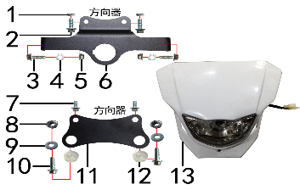 | 1 | 7.210.0112 | 平垫圈 | Φ9*Φ17*3.5铝(金工制作) | Nut | 个 |  | 2 | Гайка Φ9*Φ17*3.5
 | 2 | 7.010.0020 | 六角法兰面螺栓 | M6*16蓝白锌 | Bolt | 个 |  | 2 | Болт М6*16
 | 3 | 7.010.0030 | 六角法兰面螺栓 | M6*20蓝白锌 |  | 个 |  | 2 | Болт М6*20
 | 4 | 7.210.0070 | 平垫圈 | Φ6*Φ18*1.5镀锌 | Flat washer | 个 |  | 2 | Шайба Φ6*Φ18*1.5
 | 5 | 7.140.0010 | 全金属六角法兰面锁紧螺母 | M6蓝白锌 | Nut | 个 |  | 2 | Гайка М6
 | 6 | 3.750.0195 | 支架 | BSE150上(本田大灯带电门锁孔)配BSE250联板 银色 | Bracket | 片 |  | 1 | Крепление фары верх
 | 7 | 7.010.0010 | 六角法兰面螺栓 | M6*12蓝白锌 |  | 个 |  | 2 | Болт M6*12
 | 8 | 7.170.0030 | 六角法兰面防滑螺母 | M8蓝白锌（通用） |  | 个 |  | 2 | Гайка М8
 | 9 | 7.210.0080 | 平垫圈 | Φ8*Φ16镀锌 |  | 个 |  | 2 | Шайба Φ6*Φ16
 | 10 | 7.010.0140 | 六角法兰面螺栓 | M8*25蓝白锌 | Bolt | 个 |  | 2 | Болт М8*25
 | 11 | 3.750.0190 | 支架 | BSE150D下(本田大灯) 黑色 | Bracket | 片 |  | 1 | Крепление фары низ
 | 12 | 6.250.0020 | 塑件胶塞 | CRF110 | Plastic stopper | 只 |  | 2 | Заглушка пластиковая
 | 13 | 5.120.0040 | 大灯 | 本田款 白色 | Front light | 套 |  | 1 | Фара

